Identidad visual
Identidad visual propuesta
Paleta derivada del logo y de la referencia web. El verde lima se reserva para acentos; para texto sobre blanco se utiliza la variante oscura por contraste.

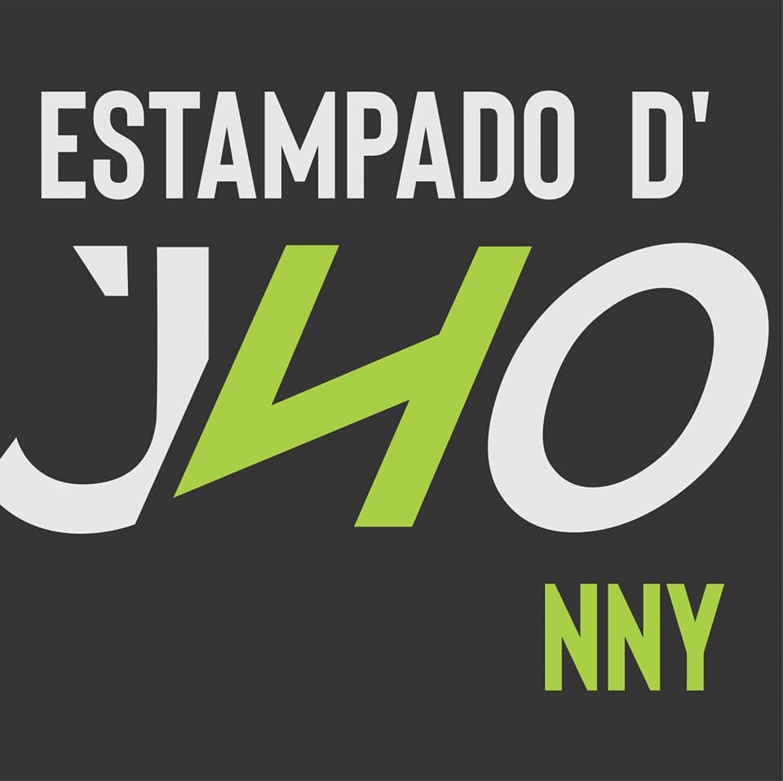
Color | HEX | Uso recomendado | Origen
Carbón de marca | #363435 | Fondo principal, encabezados y panel lateral | Color dominante muestreado del logo
Negro profundo | #20201F | Hero, footer y estados hover oscuros | Color dominante de la referencia web
Verde lima | #AACF47 | CTA, indicadores, iconos y acentos | Color principal muestreado del logo
Verde accesible | #657C1F | Texto verde sobre fondo claro y hover | Ajuste propuesto para mejorar contraste
Blanco | #FFFFFF | Fondos, texto sobre oscuro y tarjetas | Color funcional de interfaz
Blanco cálido | #F7F7F5 | Fondo general de secciones claras | Color funcional propuesto
Gris logo | #E6E7E9 | Bordes, fondos secundarios y versión clara del logo | Color claro muestreado del logo
Gris medio | #6B6B6B | Texto secundario | Color funcional propuesto

Tipografía y reglas
Títulos: Oswald o Roboto Condensed, en mayúsculas cuando sea necesario. Texto y controles: Inter o Roboto. Botones primarios: fondo #AACF47 con texto #20201F. Texto verde sobre blanco: #657C1F; evitar #AACF47 en textos pequeños. Estética: industrial, limpia y comercial; fondos oscuros, tarjetas blancas y fotografías de producto protagonistas.

